1998
Nº de pacientes: | 1034
Nº de atributos: | 24 |  | Métricas
Pacientes de la clase 0: | 830 | 80.27% | Resultados (ejemplos con mismo peso) |  |  |  |  |  |  |  | Resultados (class_weight=‘balanced')
Pacientes de la clase 1: | 204 | 19.73% | Accuracy (mean ± std) |  | F1-score (mean ± std) |  | Recall (mean ± std) |  | Precision (mean ± std) |  | Accuracy (mean ± std) |  | F1-score (mean ± std) |  | Recall (mean ± std) |  | Precision (mean ± std)
 | Sistemas | Dummy Classifier | 0.8027 | 0.0038 | 0 | 0 | 0 | 0 | 0 | 0 | - | - | - | - | - | - | - | -
 |  | Árbol de decisión | 0.8376 | 0.0342 | 0.5087 | 0.0967 | 0.4262 | 0.0863 | 0.6405 | 0.133 | 0.7593 | 0.0476 | 0.5707 | 0.0506 | 0.7995 | 0.0571 | 0.4469 | 0.0579
 |  | Regresión logística | 0.8386 | 0.0469 | 0.5014 | 0.1483 | 0.4179 | 0.1396 | 0.6483 | 0.1904 | 0.7574 | 0.0414 | 0.5578 | 0.0451 | 0.77 | 0.0822 | 0.4416 | 0.0525
 |  | Random Forest | 0.8337 | 0.0357 | 0.4558 | 0.1354 | 0.3636 | 0.1245 | 0.6502 | 0.1533 | 0.7796 | 0.0462 | 0.5489 | 0.071 | 0.6757 | 0.0993 | 0.4683 | 0.0721
 |  | SVC con kernel lineal | 0.8269 | 0.0292 | 0.4333 | 0.0996 | 0.3383 | 0.0889 | 0.62 | 0.1604 | 0.7303 | 0.0425 | 0.5345 | 0.0438 | 0.7795 | 0.0749 | 0.4096 | 0.0466
 |  | SVC con kernel polinómico | 0.8289 | 0.0297 | 0.4532 | 0.1176 | 0.3686 | 0.1133 | 0.6039 | 0.1137 | 0.7573 | 0.0452 | 0.5593 | 0.0506 | 0.7702 | 0.0559 | 0.4422 | 0.0594
 |  | SVC con kernel gaussiano | 0.8153 | 0.0191 | 0.4258 | 0.0536 | 0.3486 | 0.0539 | 0.5589 | 0.0792 | 0.7245 | 0.0415 | 0.4975 | 0.0592 | 0.6921 | 0.1084 | 0.3914 | 0.0495

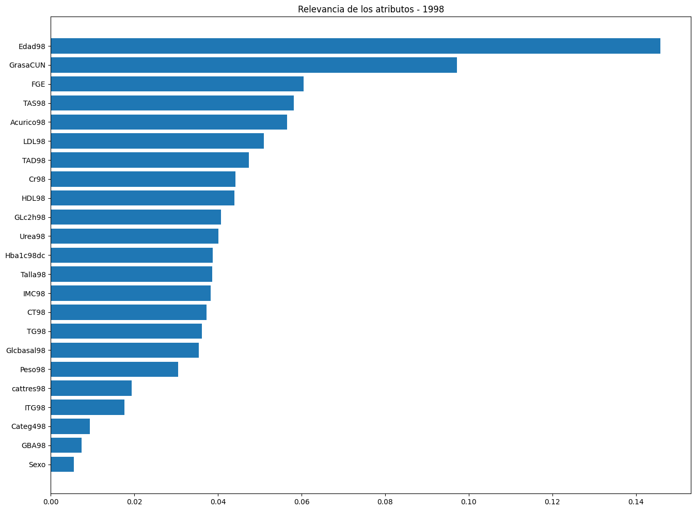

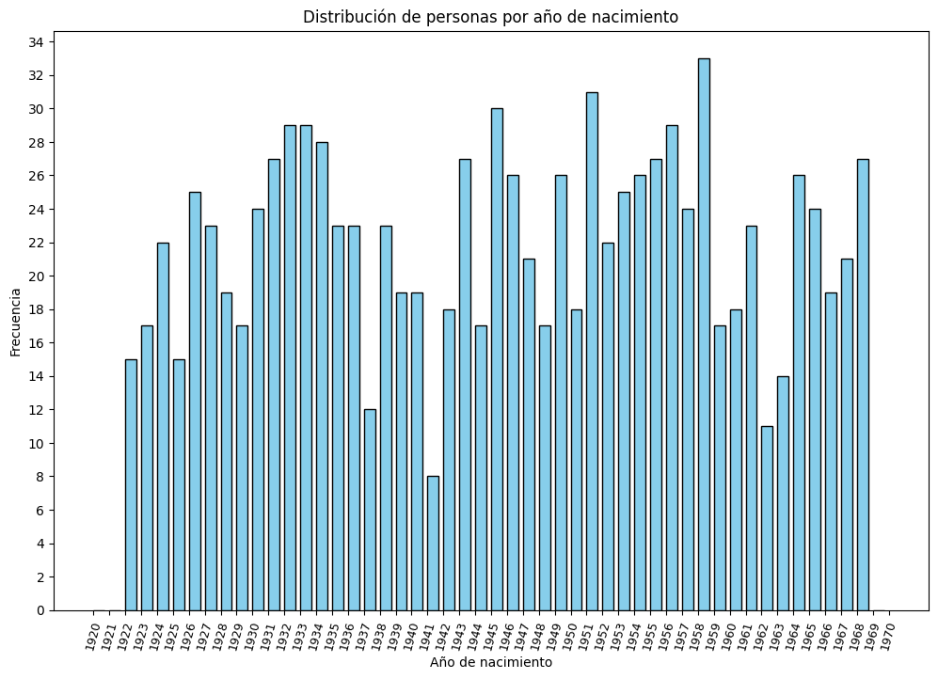

 | 1034 | pesos en la ponderación si utiliza class_weight='balanced'
 | 830 | 0.62289156627
 | 204 | 2.5343137255

1998+2004
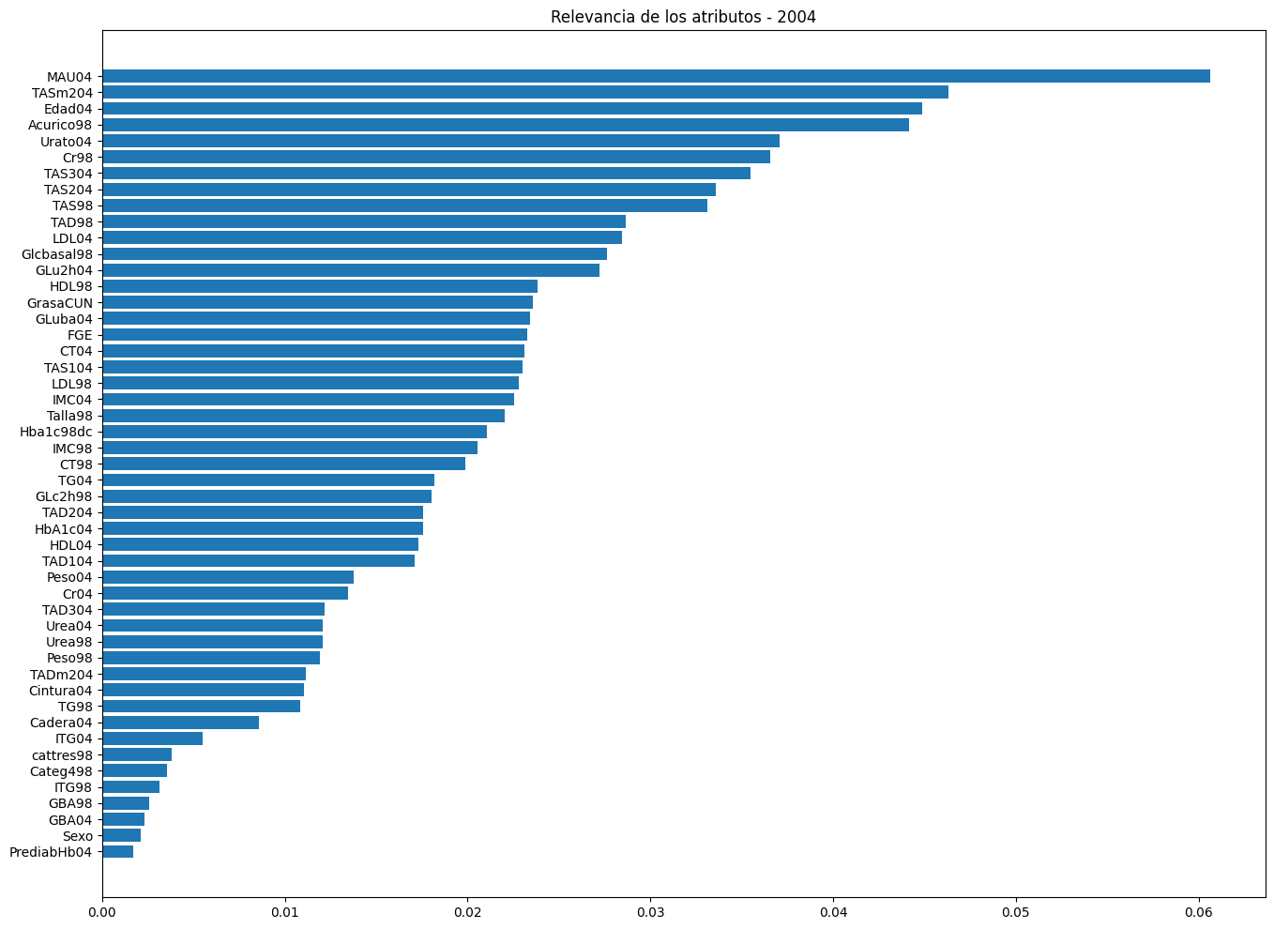
Nº de pacientes: | 702
Nº de atributos: | 50 |  | Métricas
Pacientes de la clase 0: | 607 | 86.47% | Resultados (ejemplos con mismo peso) |  |  |  |  |  |  |  | Resultados (class_weight=‘balanced')
Pacientes de la clase 1: | 95 | 13.53% | Accuracy (mean ± std) |  | F1-score (mean ± std) |  | Recall (mean ± std) |  | Precision (mean ± std) |  | Accuracy (mean ± std) |  | F1-score (mean ± std) |  | Recall (mean ± std) |  | Precision (mean ± std)
 | Sistemas | Dummy Classifier | 0.8647 | 0.0068 | 0 | 0 | 0 | 0 | 0 | 0 | - | - | - | - | - | - | - | -
 |  | Árbol de decisión | 0.8475 | 0.0385 | 0.2324 | 0.1923 | 0.1822 | 0.1627 | 0.35 | 0.2799 | 0.7308 | 0.0729 | 0.444 | 0.0811 | 0.7711 | 0.1353 | 0.3175 | 0.0729
 |  | Regresión logística | 0.8491 | 0.0274 | 0.2804 | 0.1268 | 0.22 | 0.1029 | 0.3995 | 0.178 | 0.7479 | 0.0582 | 0.4467 | 0.0828 | 0.74 | 0.1278 | 0.321 | 0.0637
 |  | Random Forest | 0.8747 | 0.0188 | 0.2449 | 0.1261 | 0.1589 | 0.0893 | 0.6967 | 0.3407 | 0.7992 | 0.0578 | 0.4553 | 0.0967 | 0.6067 | 0.1442 | 0.3751 | 0.1002
 |  | SVC con kernel lineal | 0.8632 | 0.0257 | 0.3283 | 0.0931 | 0.2511 | 0.09 | 0.5708 | 0.2586 | 0.7536 | 0.0539 | 0.4483 | 0.0842 | 0.73 | 0.1343 | 0.3256 | 0.0683
 |  | SVC con kernel polinómico | 0.859 | 0.0432 | 0.3506 | 0.1739 | 0.2856 | 0.1542 | 0.5214 | 0.3123 | 0.7678 | 0.0608 | 0.4387 | 0.0807 | 0.6556 | 0.1142 | 0.3326 | 0.1142
 |  | SVC con kernel gaussiano | 0.8377 | 0.0227 | 0.1781 | 0.1351 | 0.1389 | 0.1092 | 0.2612 | 0.2075 | 0.5798 | 0.0426 | 0.361 | 0.0347 | 0.8744 | 0.0767 | 0.2277 | 0.0237

